Мангалы
Изготовление мангалов по индивидуальным ТЗ: любой типоразмер и конструктивное исполнение, с возможностью тиражирования
При размещении заказа просим указать кратность коробок и у вас автоматически пересчитается общее количество и сумма заказа.
Прайс действителен до 31.07.2026 г.
*Логистические услуги рассчитываются отдельно и не учтены в стоимости изделия

 |  | Артикул | Цена с учётом НДС, за единицу |  |  | ЗАКАЗ
 |  |  | от 3000 единиц в ассортименте | от 1500 единиц в ассортименте | от 500 единиц в ассортименте | Кол-во штук в упаковке | Заказ (кратно упаковке) | Общее кол-во заказа | Сумма заказа 1 | Сумма заказа 2 | Сумма заказа 3
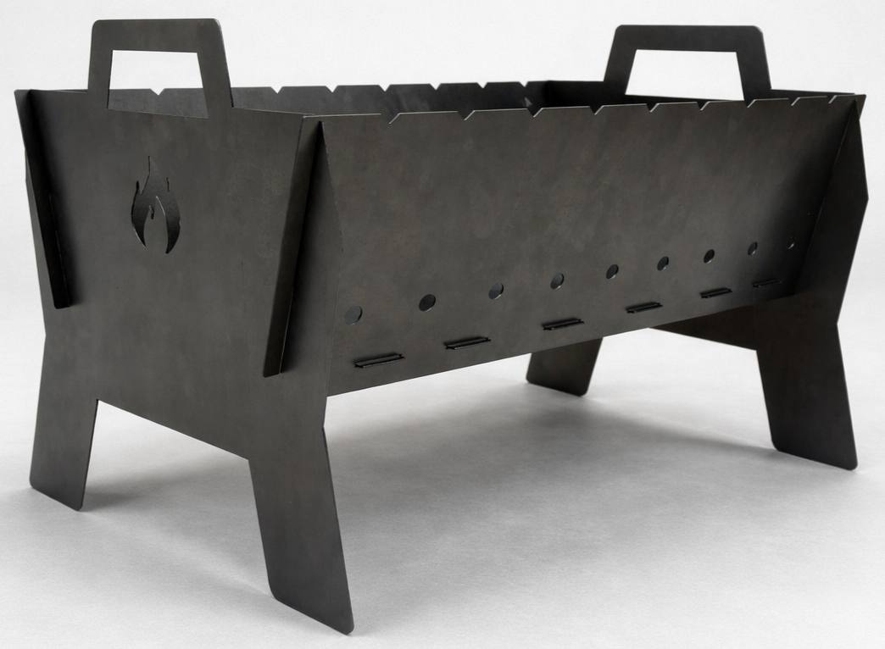 | Разборный походный мангал, 470*320*310, Ст3 -тодлщина 1,5 мм. | GRLL000001 | 1,750.00 ₽ | 1,837.50 ₽ | 1,929.38 ₽ | 1 |  | 0.00 | 0.00 ₽ | 0.00 ₽ | 0.00 ₽
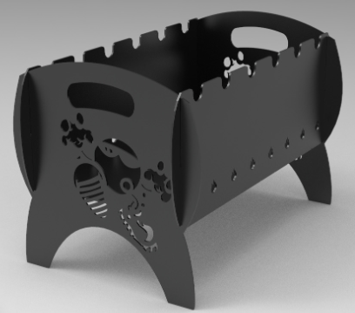 | Разборный мангал "Энергия" 550*346*353, СТ3 - 3мм | GRLL000002 | 1,960.00 ₽ | 2,058.00 ₽ | 2,160.90 ₽ | 1 |  | 0.00 | 0.00 ₽ | 0.00 ₽ | 0.00 ₽
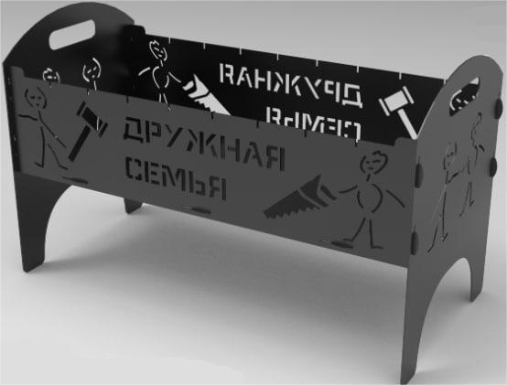 | Разборный мангал "Семья" 670*320*408, СТ3 – 2мм | GRLL000003 | 2,265.00 ₽ | 2,378.25 ₽ | 2,497.16 ₽ | 1 |  | 0.00 | 0.00 ₽ | 0.00 ₽ | 0.00 ₽
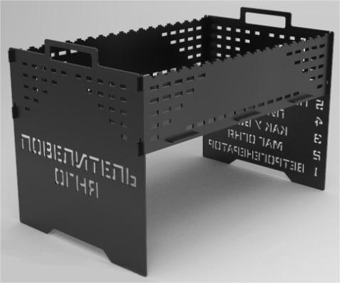 | Разборный мангал "Повелитель огня" 571*356*379, СТ3 – 3мм | GRLL000004 | 2,146.00 ₽ | 2,253.30 ₽ | 2,365.97 ₽ | 1 |  | 0.00 | 0.00 ₽ | 0.00 ₽ | 0.00 ₽
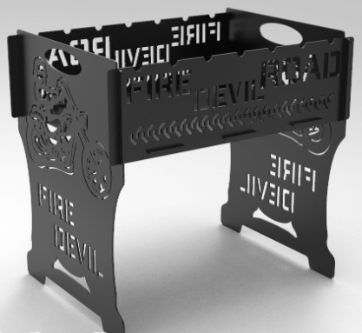 | Разборный мангал "Байкер" 470*350*442, СТ3 – 3мм | GRLL000005 | 2,255.60 ₽ | 2,255.50 ₽ | 2,368.28 ₽ | 1 |  | 0.00 | 0.00 ₽ | 0.00 ₽ | 0.00 ₽
 | Разборный мангал "Разведка" 470*350*440, СТ3 – 4мм | GRLL000006 | 3,002.15 ₽ | 3,002.05 ₽ | 3,152.15 ₽ | 1 |  | 0.00 | 0.00 ₽ | 0.00 ₽ | 0.00 ₽
 | Разборный мангал " Разведка" 1000*460*440, СТ3 – 4мм | GRLL000007 | 4,388.15 ₽ | 4,388.05 ₽ | 4,607.45 ₽ | 1 |  | 0.00 | 0.00 ₽ | 0.00 ₽ | 0.00 ₽
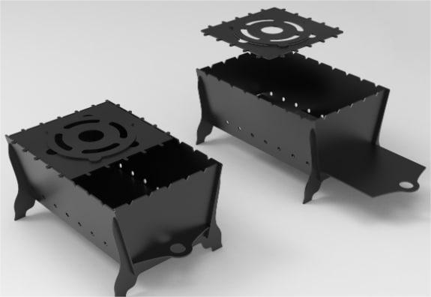 | Простой разборный мангал №17 420*270*200, СТ3 – 3мм | GRLL000008 | 1,544.75 ₽ | 1,544.65 ₽ | 1,621.88 ₽ | 1 |  | 0.00 | 0.00 ₽ | 0.00 ₽ | 0.00 ₽
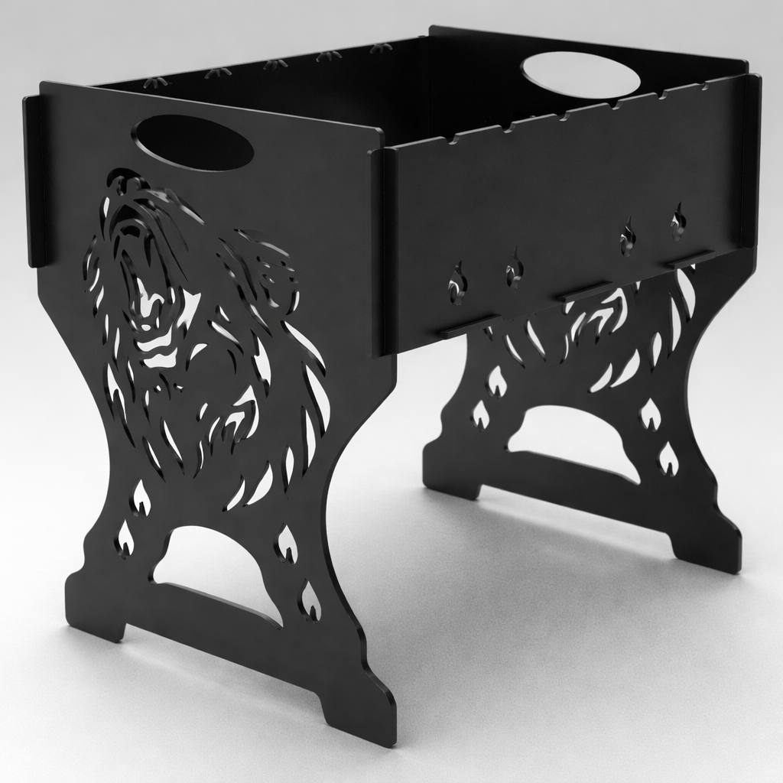 | Разборный мангал " Медведь" 470*350*440, СТ3 – 4мм | GRLL000009 | 3,002.15 ₽ | 3,002.05 ₽ | 3,152.15 ₽ | 1 |  | 0.00 | 0.00 ₽ | 0.00 ₽ | 0.00 ₽
 | Разборный походный мангал-гриль 518*650*310, СТ3 – 3мм | GRLL000010 | 2,561.15 ₽ | 2,561.05 ₽ | 2,689.10 ₽ | 1 |  | 0.00 | 0.00 ₽ | 0.00 ₽ | 0.00 ₽
 | Разборный мангал "На природе" 550*258*264, СТ3 – 3мм | GRLL000011 | 2,246.15 ₽ | 2,246.05 ₽ | 2,358.35 ₽ | 1 |  | 0.00 | 0.00 ₽ | 0.00 ₽ | 0.00 ₽
 | Разборный мангал "На природе" 550*350*358, СТ3 – 3мм | GRLL000012 | 2,561.15 ₽ | 2,561.05 ₽ | 2,689.10 ₽ | 1 |  | 0.00 | 0.00 ₽ | 0.00 ₽ | 0.00 ₽
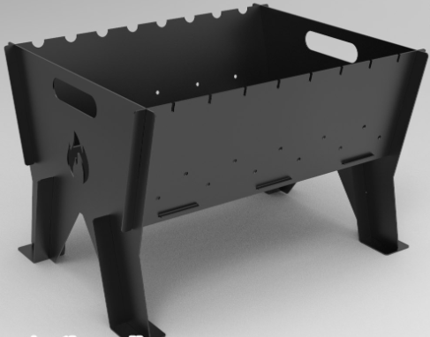 | Разборный мангал №16 470*392*310, СТ3 – 2мм | GRLL000013 | 1,746.35 ₽ | 1,746.25 ₽ | 1,833.56 ₽ | 1 |  | 0.00 | 0.00 ₽ | 0.00 ₽ | 0.00 ₽
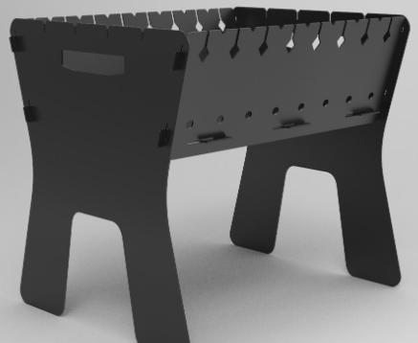 | Разборный мангал №15 450*330*400, СТ3 – 2мм | GRLL000014 | 1,641.35 ₽ | 1,641.25 ₽ | 1,723.31 ₽ | 1 |  | 0.00 | 0.00 ₽ | 0.00 ₽ | 0.00 ₽
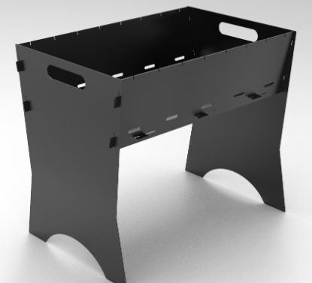 | Разборный мангал №14 470*305*400, СТ3 – 1,5мм | GRLL000015 | 1,499.60 ₽ | 1,499.50 ₽ | 1,574.48 ₽ | 1 |  | 0.00 | 0.00 ₽ | 0.00 ₽ | 0.00 ₽
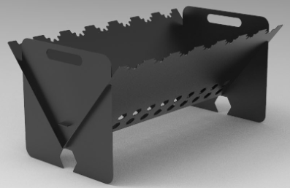 | Разборный мангал №13 630*300*300, СТ3 – 1,5мм | GRLL000016 | 1,499.60 ₽ | 1,499.50 ₽ | 1,574.48 ₽ | 1 |  | 0.00 | 0.00 ₽ | 0.00 ₽ | 0.00 ₽
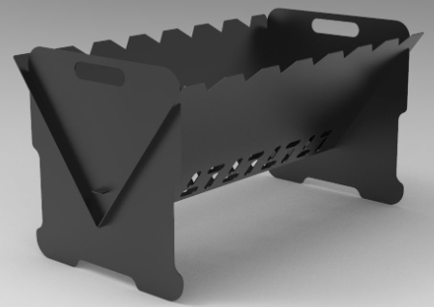 | Разборный мангал №12 580*300*320, СТ3 – 1,5мм | GRLL000017 | 1,499.60 ₽ | 1,499.50 ₽ | 1,574.48 ₽ | 1 |  | 0.00 | 0.00 ₽ | 0.00 ₽ | 0.00 ₽
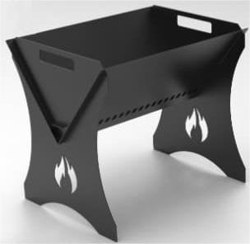 | Разборный мангал №10 330*250*300, СТ3 – 1,5мм | GRLL000019 | 969.35 ₽ | 969.25 ₽ | 1,017.71 ₽ | 1 |  | 0.00 | 0.00 ₽ | 0.00 ₽ | 0.00 ₽
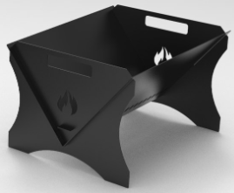 | Разборный мангал №10 330*250*200, СТ3 – 1,5мм | GRLL000020 | 916.85 ₽ | 916.75 ₽ | 962.59 ₽ | 1 |  | 0.00 | 0.00 ₽ | 0.00 ₽ | 0.00 ₽
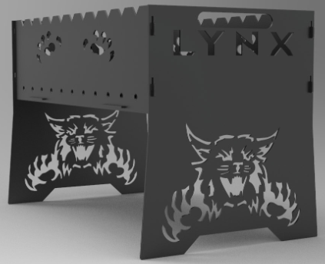 | Разборный мангал "Рысь" 620*360*400, СТ3 – 3мм | GRLL000022 | 2,378.45 ₽ | 2,378.35 ₽ | 2,497.27 ₽ | 1 |  | 0.00 | 0.00 ₽ | 0.00 ₽ | 0.00 ₽
 | Разборный мангал "Черная пантера" 606*350*620, СТ3 – 3мм | GRLL000023 | 2,378.45 ₽ | 2,378.35 ₽ | 2,497.27 ₽ | 1 |  | 0.00 | 0.00 ₽ | 0.00 ₽ | 0.00 ₽
 | Разборный мангал "РИДС" 542*360*342, СТ3 – 2мм | GRLL000024 | 2,535.95 ₽ | 2,535.85 ₽ | 2,662.64 ₽ | 1 |  | 0.00 | 0.00 ₽ | 0.00 ₽ | 0.00 ₽
 |  |  |  |  |  |  | Итого: | 0.00 | 0.00 ₽ | 0.00 ₽ | 0.00 ₽

